Graphique A Encadré1
Graphique A encadré 1 - Échelle de revenus présentée aux enquêtés

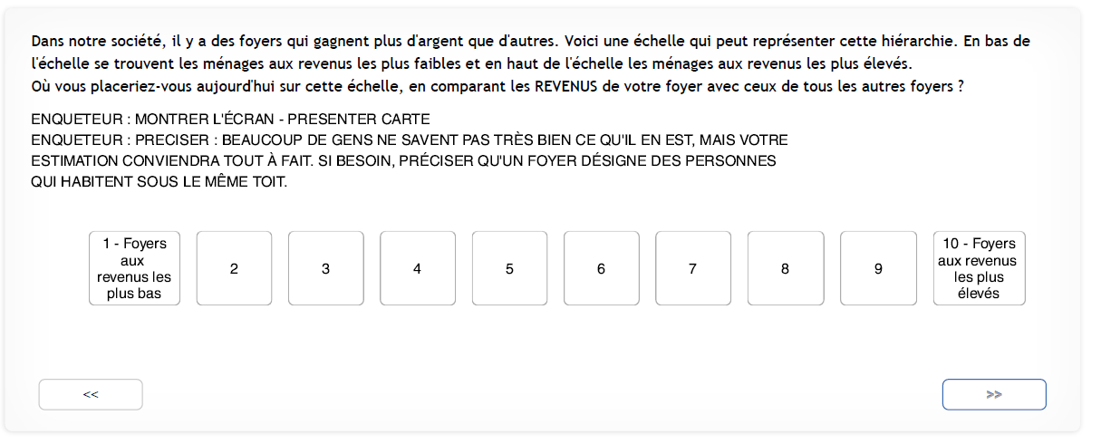

Source > Baromètre d’opinion de la DREES, 2014, 2016 et 2018 (extrait du CAPI).

